sheet1
组件分类 | 组件名称 | 组件说明 | 配置项 | 配置项类型/字段类型 | 配置项说明 | 组件/配置项示例图
商品 | 商品列表 | 商品列表组件是一种专门用于展示多条商品信息的布局和数据组件。它的核心作用是结构化地呈现来自后台数据库或数据源的商品数据，并为用户提供浏览、筛选和交互（如添加到购物车或查看详情）的界面 | 列表样式 |  | 大图单列，小图两列，详细列表，小图三列，一大两小（左一右二），横向滑动
 |  |  | 选择商品数据来源：品牌、标签（参考壹坊） |  | 1.按综排序，2.按销量排序，3.按评论数排序，4.按好评率排序，5.按序号排序，6，手动排序，7类目，8.最新商品
 |  |  | 背景色值 | 颜色选择器
 |  |  | 商品属性设置 |  | 显示spu商品名称，显示sku规格值，显示价格，显示标签，购物车样式，角标（新品，爆款，特价，拼团，秒杀，自定义角标）
 |  |  | 显示商品的个数 |  | 20,50,100,200
 |  |  | 支持自定义排序，如选择某个类目商品后可以自定义排序
 |  |  | 支持自定义配置：显示商品价格/积分/价格+积分
 |  |  | 支持配置划线价
 | 商品分组 | 商品分组组件是一种专门用于实现商品分类导航和层次结构管理的组件。它的核心作用是根据预设的分类规则，将大量商品进行逻辑归类，并以导航菜单的形式展示给用户，以提升用户查找商品的效率和系统的可维护性 | 菜单样式 |  | 背景颜色，圆角直角，显示分组 | 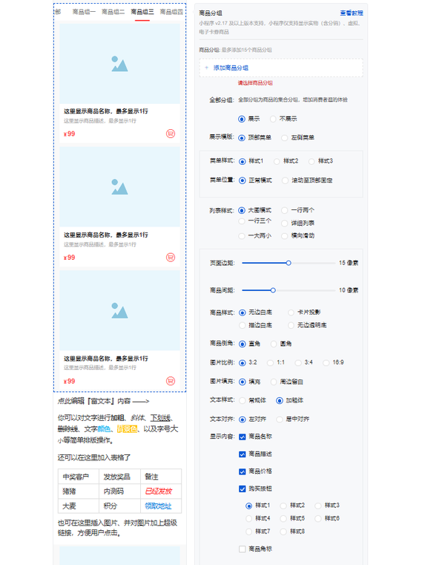
 |  |  | 列表样式 |  | 大图单列，小图两列，详细列表，小图三列，一大两小（左一右二），横向滑动
 |  |  | 商品样式 |  | 无边白底，卡片投影，描边白底，无边透明，促销，瀑布流
 |  |  | 购买按钮样式 | icon1:购物车样式1、icon2:购物车样式2、icon3:购物车样式3 |  | 
 |  |  | 商品描述/商品原价/价格/商品销量 |  | 显示/不显示
 |  |  | 文本样式 |  | 加粗/常规
 |  |  | 商品倒角 |  | 直角/圆角
 |  |  | 页面边距/商品边距
 |  |  | 换一换功能 |  | 点击换一换，随机换一组商品
页面装修 | 富文本域 | 富文本组件是一个允许用户输入、编辑和展示带有样式和多媒体内容的文本块的组件 | 文本编辑 | 工具栏按钮
 |  |  | 背景颜色设置 | 颜色选择器 | -文字颜色-背景/高亮颜色
 |  |  | 给图片加上超链接 | 弹窗/输入框 | 插入超链接
 |  |  | 图片插入（图片+图标） | 图片上传/选择器 | - 上传本地图片 - 从素材库选择 - 配置图片Alt文本(用于SEO和无障碍） - 设置图片对齐方式
 |  |  | 视频插入（可能需要资质，没资质一期不做） | 视频链接输入框 | 支持粘贴视频链接
 |  |  | 组件背景 | 上传图片/颜色选择器 | 上传图片，或者颜色选择器
 |  |  | 设置边距、最大宽度 | 数字输入框、数字输入框/选择器 | 设置富文本内容距离其边框的内部间距（上、下、左、右） 限制富文本内容的最大显示宽度
 | 标题 | 标题组件是一种基础的文本展示组件，其核心作用是在应用程序界面中提供结构化的文字标记。它用于明确地标识页面、区块或内容的名称 | 标题内容，显示位置，标题大小，描述大小，标题粗细 |  |  | 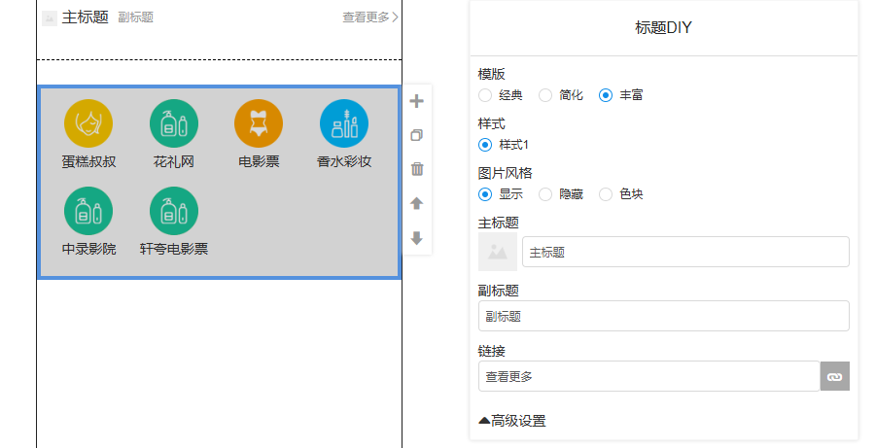
 | 大背景图组件 | 大背景图组件是一种视觉设计组件，其核心作用是占据页面的主要视觉区域（通常是页面的顶部），用于建立界面的视觉基调、传达核心品牌信息或提供沉浸式的用户体验。它通常承载着强大的视觉冲击力和引导性 | 插入图片/背景颜色
 | 文本 | 文本组件是低代码平台中最基础和通用的显示组件，其核心作用是在应用界面上展示纯文本内容。它用于呈现非交互式、格式单一的文字信息，例如描述、标签、段落说明、静态数据等 | 标题内容，显示位置，标题大小，描述大小，标题粗细
 | 关联链接 | 关联链接组件是一种提供导航和跳转功能的基础交互组件。它的核心作用是允许用户通过点击一段文本或图像来触发一个预定的动作或导航行为，从而将用户导向应用内部的其他页面、外部网站、文件下载，或者执行特定的业务操作 | 配置链接
 | 图文导航/百变导航 | 图文导航组件是一种将图标或小图片与简短文字描述结合起来的交互式导航组件。它的核心作用是以高度视觉化的方式，简洁、集中地展示应用中的核心功能或重要入口，为用户提供一个快捷、直观的跳转通道，尤其适用于移动端应用的首页或功能中心 | 选择模板 |  | 图片导航/文字导航 | 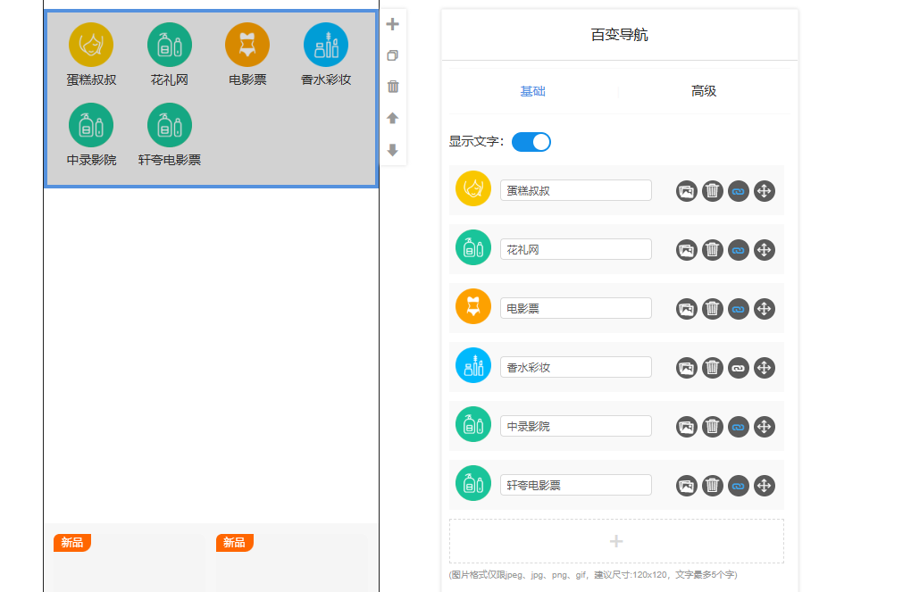
 |  |  | 图片样式 |  | 固定/横向滑动
 |  |  | 一屏显示数量 |  | 1--10个
 |  |  | 背景颜色
 |  |  | 设置链接 |  | 最好能支持动图
 |  |  | 图片选择
 |  |  | 文字颜色
 | 置顶功能 | 一键置顶，当滑动到离顶部的距离很远的时候，可以通过一键置顶，来快速回到顶部 | 按钮样式 |  | 背景色，按钮大小
 |  |  | 按钮位置调整 |  | 左边距，下边距
 | 电梯导航 | 电梯导航组件是一种辅助用户在长页面内快速定位和跳转的导航机制。它的核心作用是为单页面应用或内容极长的页面提供一个固定在顶部的目录或索引 | 模板类型 |  | 文字类型，图文类型，图片类型 | 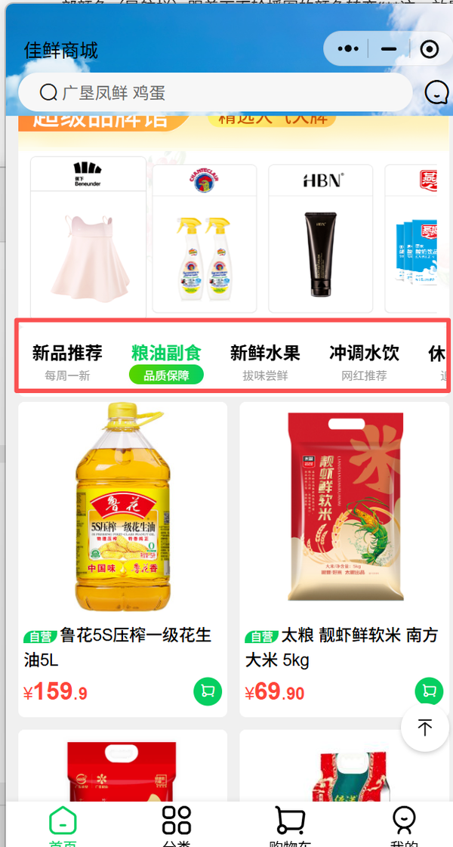
 |  |  | 展示方式 |  | 横向滚动，固定
 |  |  | 标签风格 |  | 背景模式，圆框，方框，下划线
 |  |  | 选中状态/默认状态 |  | 选中状态/默认状态
 |  |  | 背景颜色 |  | 颜色选择器
 |  |  | 添加标签个数
 | 轮播图 | 轮播图组件是一种高优先级、大尺寸的视觉展示组件。它的核心作用是在有限的屏幕空间内循环展示多张图片、宣传横幅或内容卡片，通常用于应用的首页或营销活动区域，以达到高效利用空间、吸引用户注意力和集中展示多条重要信息的目的 | 图片数量 |  |  | 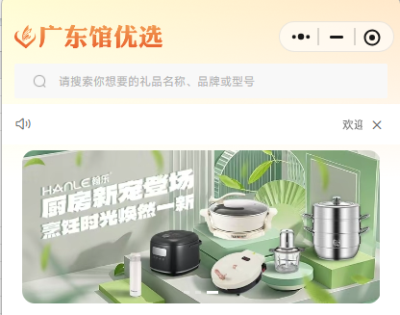
 |  |  | 图片选择 |  | 图片库/上传
 |  |  | 链接
 |  |  | 图片样式设置 |  | 大小，圆角，直角
 |  |  | 背景颜色 |  | 颜色选择器
 | 万能热区 | 万能热区组件是一种高度灵活、非可视化的交互区域定义组件。它的核心作用是允许开发者或运营人员在任意基础组件（如图片、背景图等）之上，精确地划定一块或多块不可见的矩形区域（热区），并分别为这些区域绑定独立的交互动作或跳转链接，从而实现复杂的、精准的点击交互效果 | 上传背景图 |  |  | 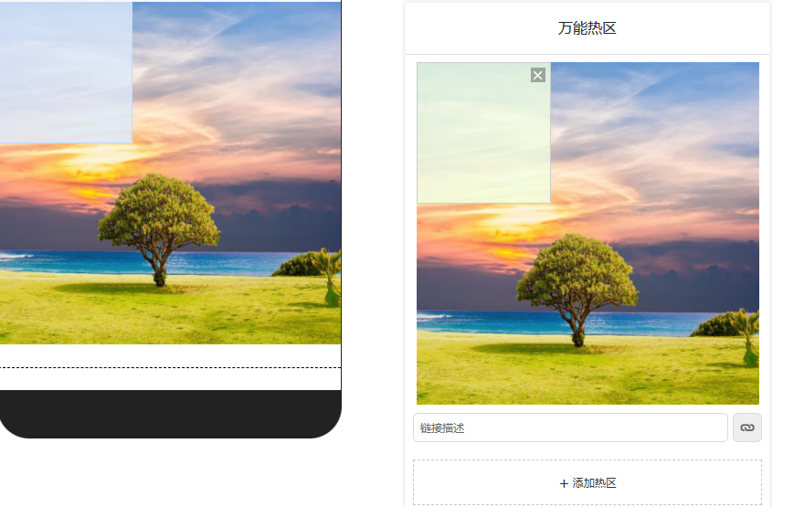
 |  |  | 背景颜色
 |  |  | 添加热区
 |  |  | 添加跳转链接
 | 个性化推荐 | 个性化推荐 | 换一换功能
 |  |  | 推荐规则：猜你喜欢，看了又看，买了又买，大家都在买
 |  |  | 其他组件可以参照商品列表配置
 | 搜索 | 搜索组件是一种核心的数据查找和交互组件，其主要作用是允许用户输入关键字，并根据这些关键字在应用内查找、过滤或检索特定的数据、信息、商品或文档 | 输入框、搜索默认文本、搜索展示商品内容（各个有商品的都要能搜索） | 文本、位置、商品列表
 | 辅助线 | 辅助线组件是一种基础的视觉分割和布局优化组件。它的核心作用是以一条水平或垂直的线条，在应用的界面上创建视觉上的分隔和边界，用以清晰地划分和组织不同的内容区块、功能区域或列表项，从而提升页面的结构感和可读性 | 线条颜色、粗细、种类、位置 | 颜色、粗细、位置 |  | 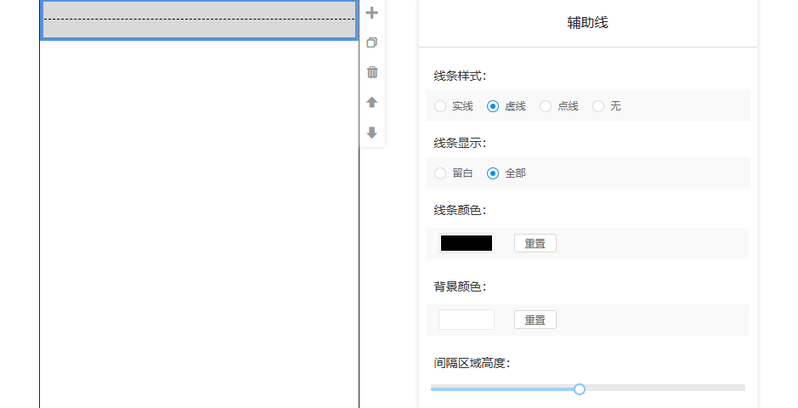
 | 公告 | 公告组件是一种专门用于在应用界面上突出显示重要、即时或周期性消息的组件。它的核心作用是确保特定的信息能够迅速、有效地触达用户，通常用于发布系统通知、最新活动、紧急更新或服务提醒等内容 | 标题、正文、显示时间、动画、跳转 | 文本、时间、动画选项
 | 自定义组件 | 把现在万米的自定义组件搬过来
框架组件 | 底部菜单（不在组件库中展示，直接固定在页面底部） | 底部菜单组件是一种专门针对移动应用设计的导航组件。它的核心作用是提供应用最重要、最常用功能的持久性、一键式入口，通常固定在屏幕底部。通过有限的几个图标加文字的标签（通常 3-5 个），它能帮助用户在应用的核心功能模块之间快速、直观地切换，是移动应用界面的重要框架结构 | 图标名称、图标图片、跳转地址、排版（支持定制化：数量、文字、图标；支持背景设置） | 文本 图片 可选项 是否展示
 | 弹窗管理（不在组件库中展示） | 弹窗管理组件是一种覆盖在主内容之上、用于中断用户流程并强制聚焦于特定信息或任务的组件。它的核心作用是提供一个独立的、临时的互动区域，用于展示重要的提示、收集用户的输入、展示详情、执行确认操作或进行流程引导，是实现复杂应用交互和流程控制的关键 | 弹窗条件、文本、跳转地址 | 文本、可选项 | （不在编辑器中开发，改为在列表中开发）

